API 1
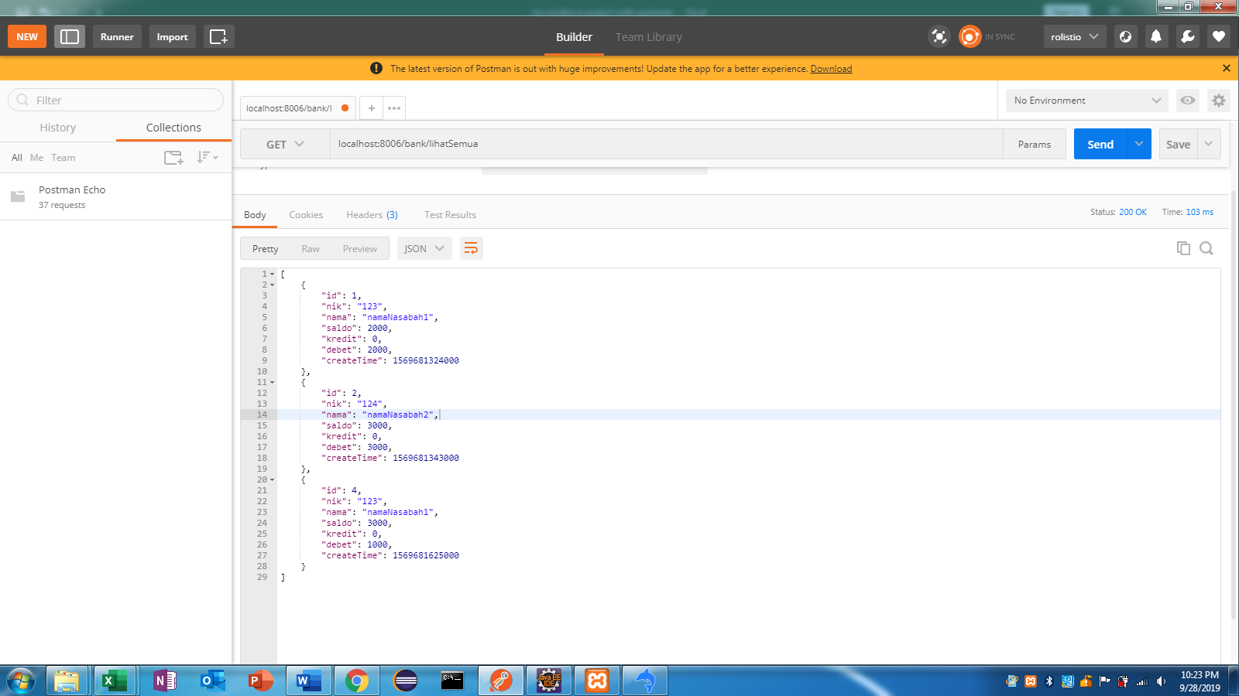
FUNGSI | melihat semua data yang tersimpan

API | localhost:8006/bank/lihatSemua

PARAMETER | GET
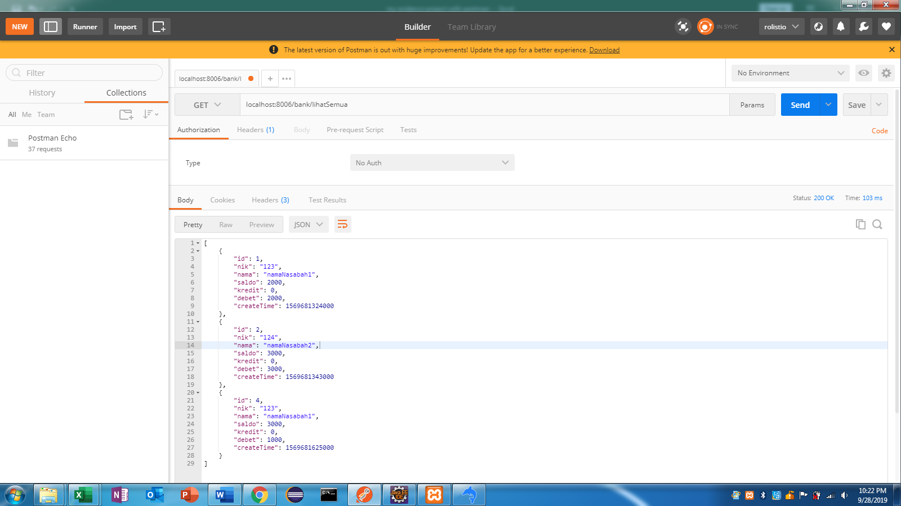

OUTPUT | data yang ditampilkan adalah semua data yang tersimpan di db

API 2
FUNGSI | melihat data yang tersimpan berdasarkan id

API | localhost:8006/bank/lihatById/1

PARAMETER | GET
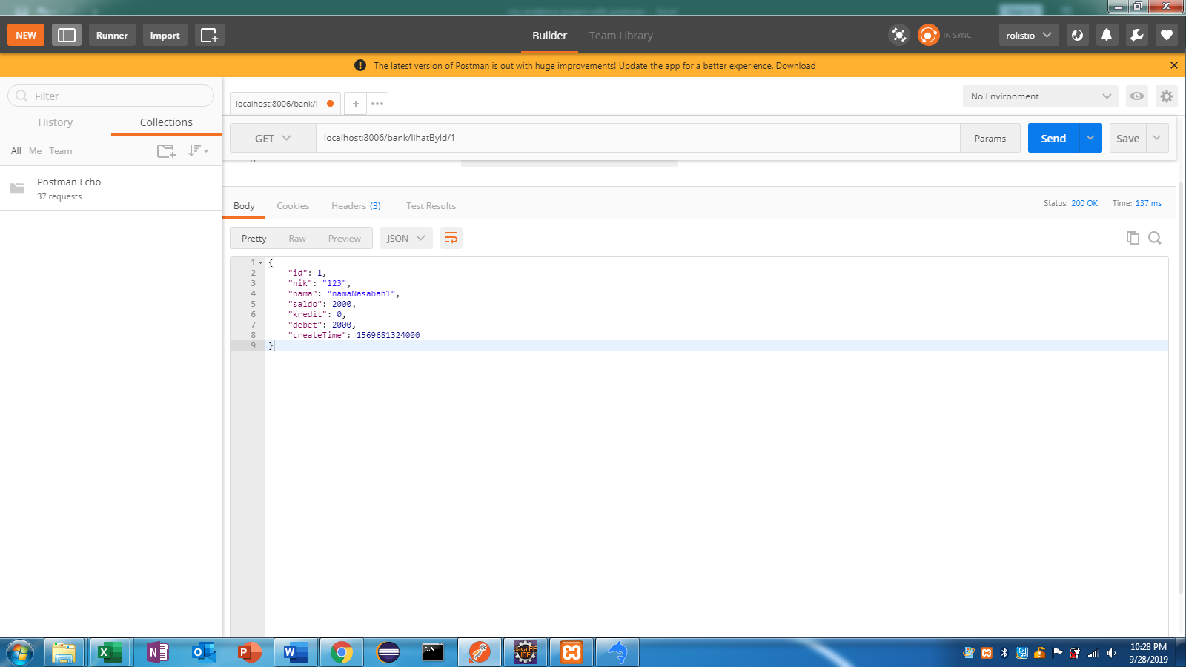

OUTPUT | data yang ditampilkan adalah data berdasarkan id sebagai parameternya yaitu 1

API 3
FUNGSI | melihat data berdasarkan nik sebagai parameternya

API | localhost:8006/bank/lihatByNik/123

PARAMETER | GET
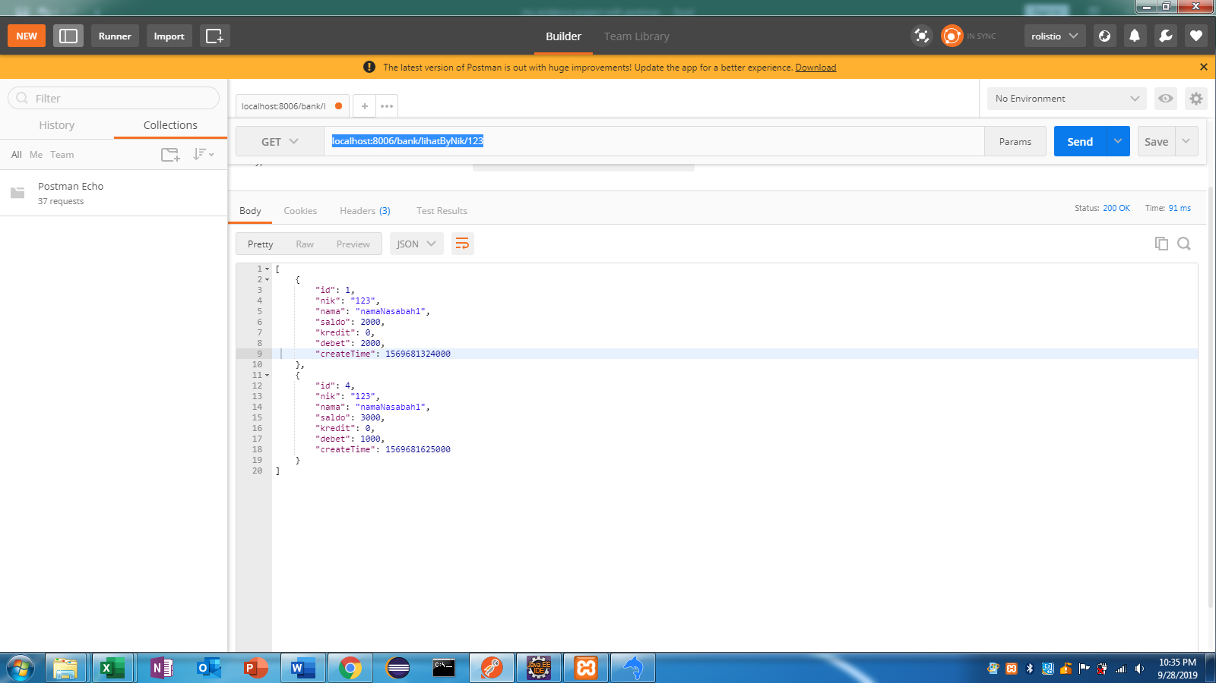

OUTPUT | data yang ditampilkan adalah data berdasarkan nik sebagai parameternya yaitu nik 123

API 4
FUNGSI | menambah data

API | localhost:8006/bank/simpan

PARAMETER | POST
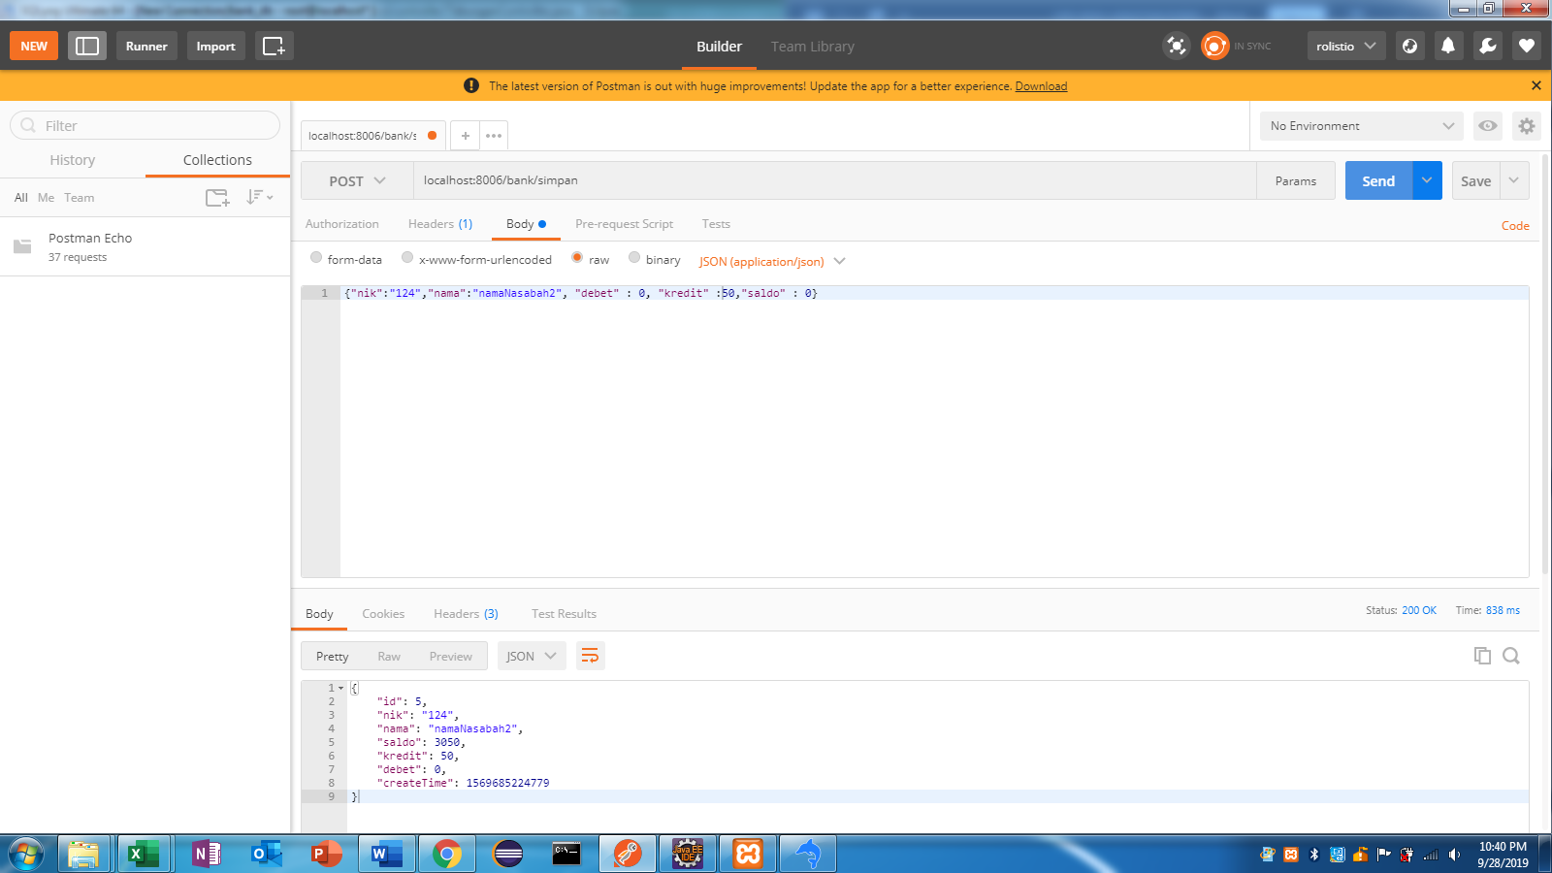

OUTPUT | menambah data sesuai dengan value yg di inputkan

API 5
FUNGSI | mengubah data berdasarkan id

API | localhost:8006/bank/ubah/2

PARAMETER | PUT
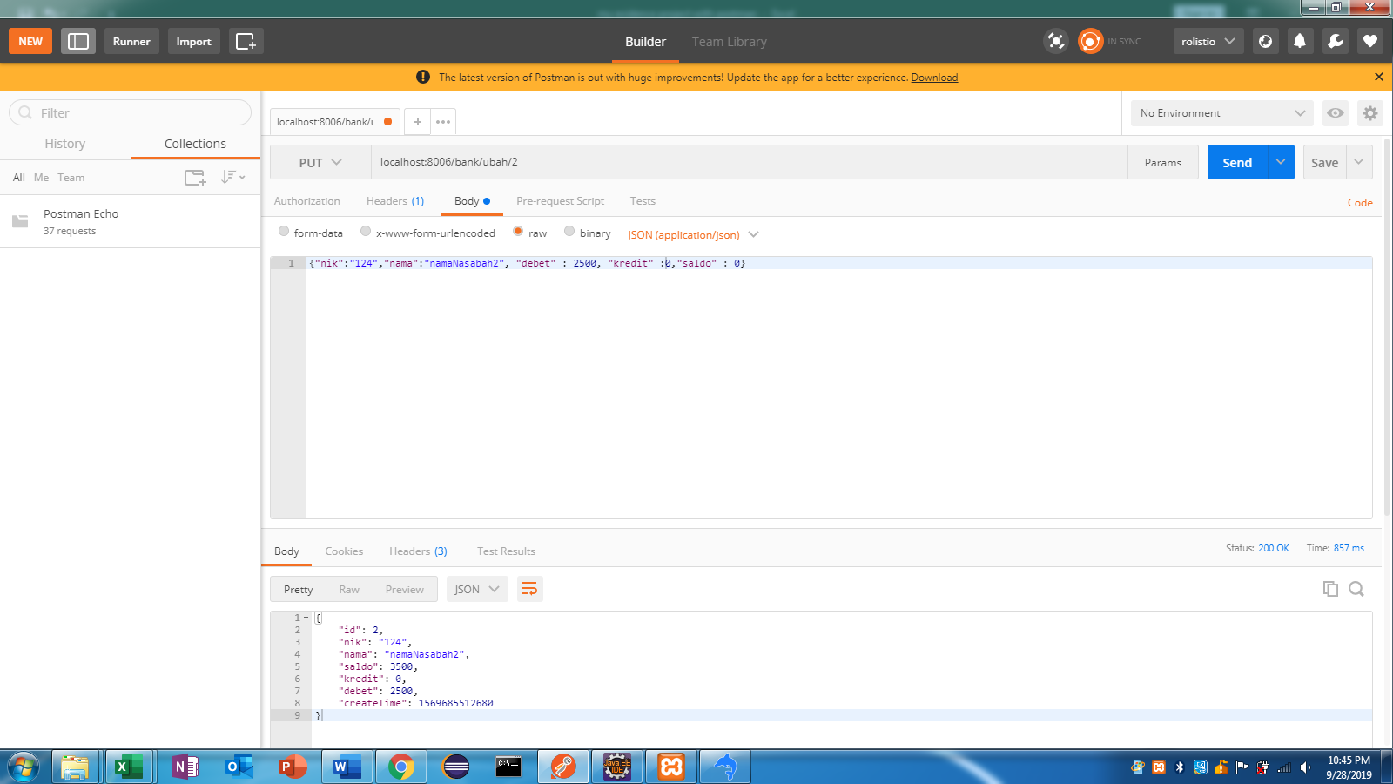

OUTPUT | merubah data berdasarkan id = 2. debet awal = 3000 dirubah menjadi 2500

API 6
FUNGSI | menghapus data berdasarkan id nya

API | localhost:8006/bank/hapus/2

PARAMETER | DELETE
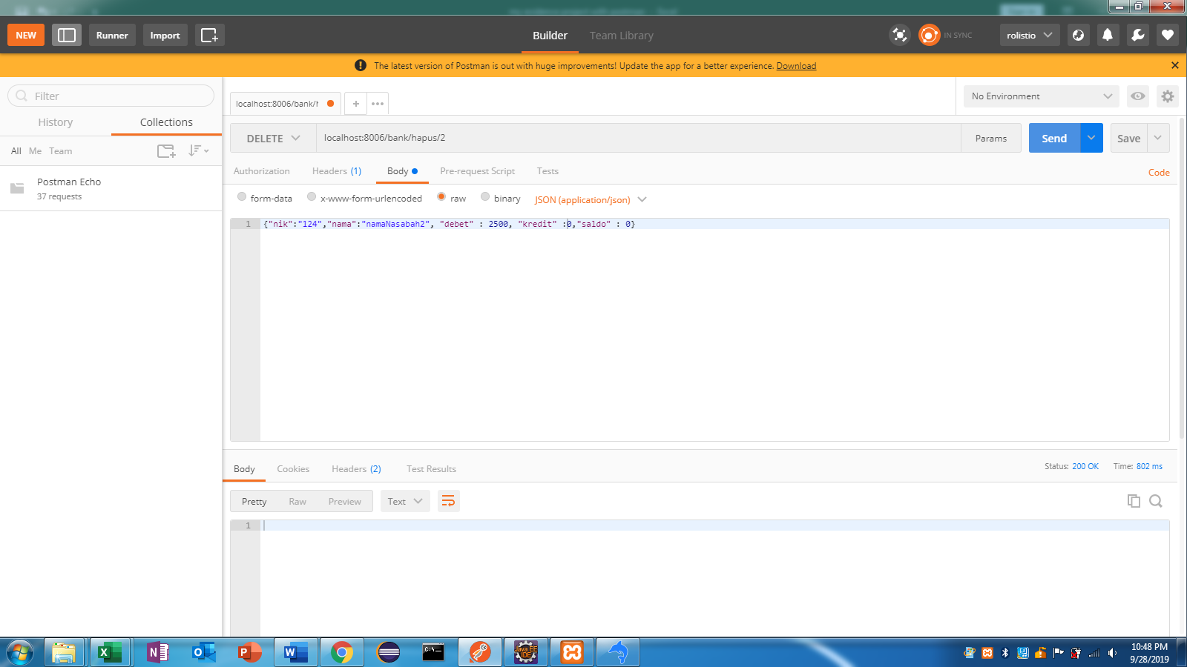

OUTPUT | menghapus data berdasarkan id nya yaitu 2

